Sheet1
 | Наименование | Длина Панели (L) | Ширина Панели (W) | Количество | Длина Заготовки (L) | Ширина Заготовки (W) | Ориентация | Облицовка L1 | Облицовка L2 | Облицовка W1 | Облицовка W2 | ПАЗ 1 | ПАЗ 2 | ЕСТЬ ПАЗ С ОБРАТНОЙ СТОРОНЫ | Склейка | Фрезеровка | PUR облицовка | Комментарий
Ячейки с красной отметкой в правом верхнем углу содержат примечание! Для отображения необходимо навести курсор на ячейку. |  |  |  |  |  |  | ООО «Планета Сервис» |  |  |  |  | г.Краснодар, ул. Тихорецкая 22/1 т/ф (861) 9-920-130
 |  |  |  |  |  |  |  |  |  |  |  | E-mail: raspil@planetadsp.ru
 |  |  |  |  |  |  |  |  |  |  |  | 12:52
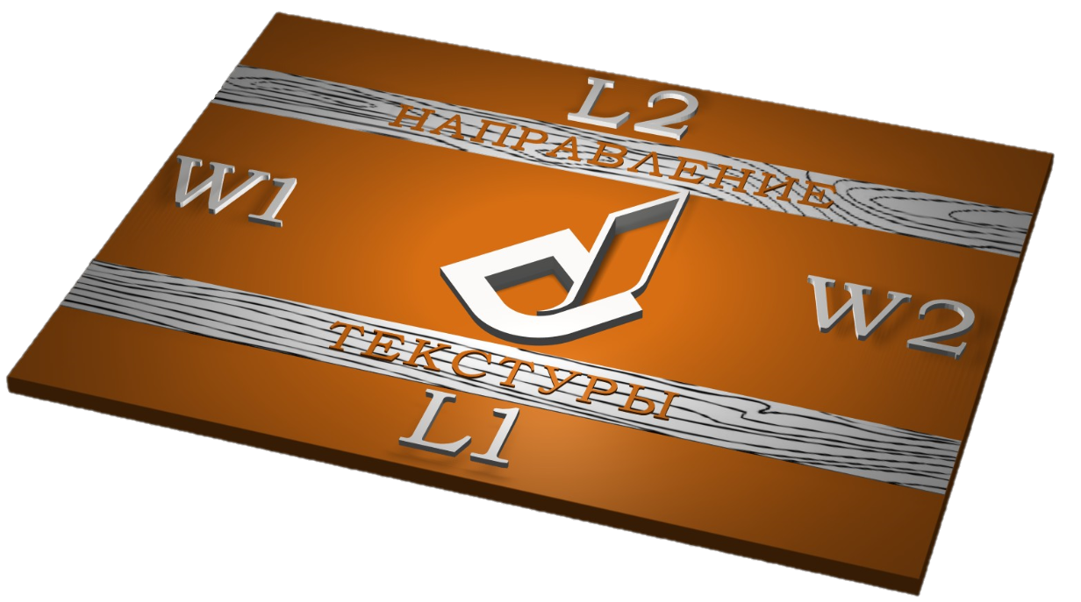
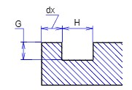
 | Заказ № | ВВЕСТИ НОМЕР ЗАКАЗА |  |  |  |  |  |  |  |  |  |  |  |  |  |  |  |  |  | Паз 1 | Па3 2
 | Клиент (ФИО) | ВВЕСТИ ФИО КЛИЕНТА |  |  |  |  |  |  |  |  |  |  |  |  |  |  |  |  | H |  |  | H
 | Контактный номер | ВВЕСТИ КОНТАКТНЫЙ НОМЕР КЛИЕНТА |  |  |  |  |  |  |  |  |  |  |  |  |  |  |  |  | G |  |  | G

 |  |  |  |  |  |  |  |  |  |  |  |  |  |  |  |  |  |  |  | Паз 1 | Па3 2
 |  |  |  |  |  |  |  |  |  |  |  |  |  |  |  |  |  |  | H |  |  | H
 | Материал: | ЛДСП | Декор: |  |  |  | Толщина |  |  |  |  |  |  |  |  |  |  |  | G |  |  | G
 |  |  |  |  |  |  |  |  |  |  |  |  |  |  |  |  |  |  | dx |  |  | dx
 |  | Декор | Толщина | Тип | Другой декор |  | Типы/параметры пазов |  |  |  |  |  |  |  |  |  |  |  |  | Паз 1 | Па3 2
 | Кромка №1 |  |  |  |  |  |  |  |  |  |  |  |  |  |  |  |  |  | H |  |  | H
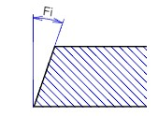
 | Кромка №2 |  |  |  |  |  |  |  |  |  |  |  |  |  |  |  |  |  | G |  |  | G
 | Кромка №3 |  |  |  |  |  |  |  |  |  |  |  |  |  |  |  |  |  | dx |  |  | dx
 | Кромка №4 |  |  |  |  |  |  |  |  |  |  |  |  |  |  |  |  |  |  | Паз 1 | Па3 2
 |  |  |  |  |  |  |  |  |  |  |  |  |  |  |  |  |  |  | Fi |  |  | Fi

 | Вычесть кромку | Да
 | Прифуговка | Да
 |  |  |  |  |  |  |  |  |  |  |  |  |  |  |  |  |  |  |  | Паз 1 | Па3 2
 |  |  |  |  |  |  |  |  |  |  |  |  |  |  |  |  |  |  | R |  |  | R

 | Наименование | Длина Панели (L) | Ширина Панели (W) | Количество | Длина Заготовки (L) | Ширина Заготовки (W) | Ориентация | Облицовка L1 | Облицовка L2 | Облицовка W1 | Облицовка W2 | ПАЗ 1 | ПАЗ 2 | ЕСТЬ ПАЗ С ОБРАТНОЙ СТОРОНЫ | Склейка | Фрезеровка | PUR облицовка | Комментарий
0

